Table 1
OBSERVATOIRE DU MARCHÉ DE L’INTERNET
REPUBLIQUE ALGERIENNE DEMOCRATIQUE ET POPULAIRE AUTORITÉ DE RÉGULATION DE LA POSTE ET DES COMMUNICATIONS ELECTRONIQUES
3ème trimestre 2025

 |  |  | 
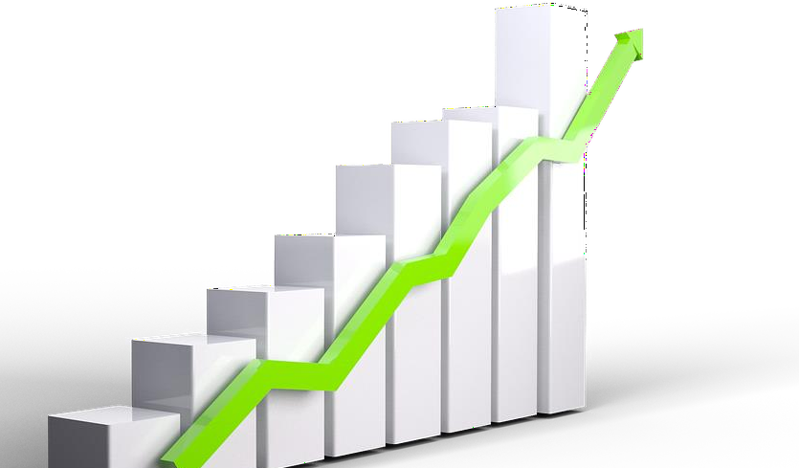
Sommaire 1. Parc global des abonnes 1 1.1. Parc global des abonnes de l’Internet (fixe et mobile) 1 1.2. Repartition du parc global par type d’acces 1 1.3. Bande passante consommee 2 2. Marche de l’Internet de telephonie fixe 2 2.1. Repartition du nombre d’abonnes par technologie 2 2.2. Repartition par type d’abonne 3 2.3. Repartition du parc par debit 3 2.4. Volume du trafic Data consomme global et par type d’abonnes 4 2.5. REVENU MENSUEL MOYEN PAR ABONNE DATA 4 3. Marche de l’Internet de telephonie Mobile 4 3.1. Repartition du nombre d’abonnes par technologie 4 3.2. Repartition par type d’abonnement et usage 5 3.3. Volume de trafic Data consomme global 5 3.4. Trafic mensuel moyen de la Data consommee par abonne 6 3.5. Revenu mensuel moyen par abonne data 6 3.6. Nombre des SIM machine to machine (M2M) par operateur 6 4. Évolution du marche de l’Internet en Algerie 6 4.1.Évolution du parc global des abonnes de l’Internet (fixe et mobil |  |  | 1. Parc global des abonnés 1.1. Parc global des abonnés de l’Internet (fixe et mobile) À fin juin 2025, le parc global des abonnés de l’internet en Algérie a atteint 60,46 millions abonnés. 1.2. Répartition du parc global par type d’accès
 | 3ème trimestre 2025
Parc global des abonnés Internet | 60,455,337
 |  | 3ème trimestre 2025
Abonnés Internet de téléphonie fixe |  | 6,819,233
Abonnés Internet de téléphonie mobile |  | 53,636,104
Parc global des abonnés Internet |  | 60,455,337
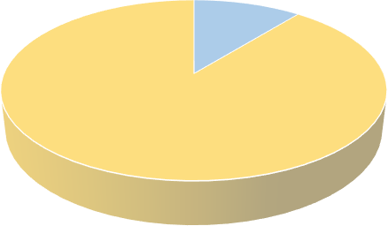 Répartition du parc global des abonnés internet par type d'accès (T3- 2025) 11,28% 88,72% Abonnés Internet de téléphonie fixe Abonnés Internet de téléphonie mobile
1 ARPCE/Observatoire du marché de l’Internet en Algérie T3- 2025

Table 2
Au cours du troisième trimestre de l’année 2025, 88,72% du total des abonnés de l’internet en Algérie sont des abonnés de l’internet de la téléphonie mobile, contre 11,28% des abonnés de l’internet de la téléphonie fixe. 1.3. Bande passante consommée (Pic de consommation) Source : Algérie Telecom, (*) il s’agit des pics de consommation enregistrée Pic de consommation enregistrée le 26 avril 2025. |  |  |  |  |  |  | 2. Marché de l’Internet de téléphonie fixe 2.1. Répartition du nombre d’abonnés par technologie Source : Algérie Telecom Sur les 7 501 156 abonnés de la téléphonie fixe, 681 923 abonnés disposent uniquement du service téléphonique, soit 9,01% du parc global de la téléphonie fixe. Ce taux a enregistré une diminution de 0,42 point par rapport au deuxième trimestre de l’année 2025, ce qui s’explique par l’évolution du nombre d’abonné de l’internet fixe, notamment le parc d’abonnés FTTH qui a augmenté de 314 144 abonnés en un seul trimestre.

Nombre d’abonnés |  |  |  |  |  | 3ème trimestre 2025
Abonnés ADSL |  |  |  |  |  | 2,204,319
Abonnés Internet 4G LTE fixe |  |  |  |  |  | 2,045,253
Abonnés Internet fibre FTTH |  |  |  |  |  | 2,565,347
Abonnés Internet/ LS internet |  |  |  |  |  | 4,314
Total abonnés Internet de la téléphonie fixe |  |  |  |  |  | 6,819,233
5.91 | 6.22 | 6.45 | 6.67 |  | 6.82

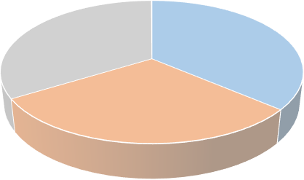 Répartition du parc global des abonnés internet par type d'accès (T3 2025) 0,06% 37,62% 32,33% 29,99% Abonnés ADSL Abonnés Internet 4G LTE fixe Abonnés Internet fibre FTTH Abonnés Internet / LS internet
T3 2024 T4 2024 T1 2024 T2 2025 T3 2025
53,64
52,42
51,69
51,32
50,63
60,00
50,00
40,00
30,00
20,00
10,00
0,00
Evolution du parc des abonnés de l'internet par type d'accès (T3-2024 - T3-2025)
Abonnés Internet de téléphonie fixe
Abonnés Internet de téléphonie mobile
 |  | 2ème trimestre 2025 |  | 3ème trimestre 2025
Bande passante consommée |  | 5 390 Gbps |  | 5 260 Gbps

Table 3
2.2. Répartition par type d’abonné Source : Algérie Telecom Sur les 6 819 233 abonnés de l’internet fixe, 96,79% sont des abonnés résidentiels contre seulement 3,21% sont des abonnés professionnels. |  |  | 2.3. Répartition du parc par débit Source : Algérie Telecom
Types d’abonnés |  | 3ème trimestre 2025
Abonnés aux offres résidentielles |  | 6,600,050
Abonnés aux offres professionnelles |  | 219,183
Total abonnés Internet fixe |  | 6,819,233
Abonnés ADSL/Fibre | 3ème trimestre 2025
10 Mbps ≤ Débit <20 Mbps | 57.14%
20 Mbps ≤ Débit <30 Mbps | 11.17%
50Mbps ≤ Débit <100 Mbps | 18.20%
100Mbps ≤ Débit <500 Mbps | 9.05%
≥500 Mbps | 4.43%
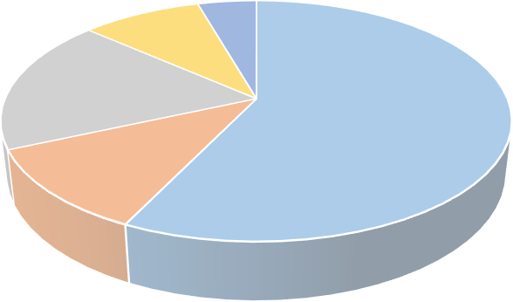 Répartition du parc par débit (T3 2025) 4,43% 9,05% 18,20% 57,14% 11,17% 10 Mbps ≤ Débit <20 Mbps 20 Mbps ≤ Débit <30 Mbps 50Mbps ≤ Débit <100 Mbps 100Mbps ≤ Débit <500 Mbps ≥500 Mbps
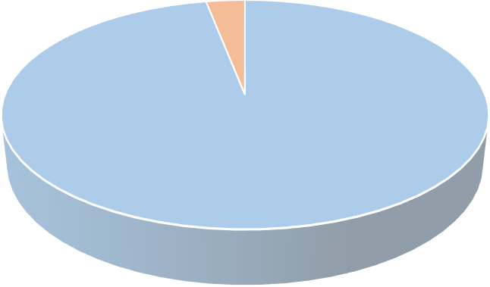 Répartition du parc global de l'internet fixe par type d’abonné 3,21% 96,79% Abonnés aux offres résidentielles Abonnés aux offres professionnelles

Table 5
3.2. Répartition par type d’abonnement et utilisation a. Répartition par type d’abonnement Sur les 53,636 millions d’abonnés de l’internet de la téléphonie mobile, 95,59% ont choisi la formule prépayée, contre 4,41 % du total des abonnés ont opté pour la formule postpayée. |  |  |  | b. Répartition par type d’utilisation Sur les 53,636 millions d’abonnés de l’internet de la téléphonie mobile, 97,40% ont souscrit à des abonnements de type voix et Data contre seulement 2,60% du total des abonnés, ayant souscrit à des offres Data only. 3.3. Volume de trafic Data consommé global Le volume du trafic Data consommé est passé de 1 367 millions Go au deuxième trimestre de l’année 2025 à 1 630 millions Go au troisième trimestre de l’année 2025, soit une augmentation de 9,49%.

Répartition par type d’utilisation |  | Nombre d'abonnés (T3-2025)
Voix et Data |  | 52,241,987
Data only |  | 1,394,117
Total |  | 53,636,104
Répartition par type d’abonnement | 3ème trimestre 2025
Abonnement prépayés | 51,270,482
Abonnement postpayés | 2,365,622
Total des abonnements | 53,636,104
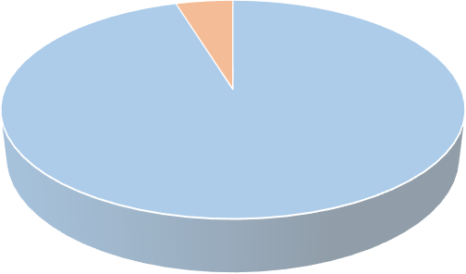 Répartition du parc global de l'internet mobile par type d’abonnement (T3- 2025) 4,41% 95,59% Abonnement prépayé Abonnement postpayé
Répartition du parc global de l'internet mobile par type d’abonnement (T3- 2025) 2,60% 97,40% Voix et Data Data only
 |  |  | 3ème trimestre 2025
Volume du trafic (Go) |  |  | 1,630,444,591

Table 8
4.6. Évolution du Volume de trafic Data mobile consommé |  |  |  |  |  |  |  |  |  |  | 4.7. Évolution du trafic mensuel moyen de la Data consommée par abonné
En millions de Go |  | T3-2024 |  | T4-2024 |  | T1-2025 |  | T2-2025 |  | T3-2025
Volume du trafic Data mobile global consommé |  | 1,323.85 |  | 1,343.85 |  | 1,366.89 |  | 1,489.14 |  | 1,630.45
Taux d’évolution (T3- 2024 / T3 -2025) |  |  |  |  |  |  |  |  |  | +23.16%
En Go | T3-2024 |  | T4-2024 |  | T1-2025 |  | T2-2025 |  | T3-2025
Trafic mensuel moyen de la Data consommée par abonné | 8.72 |  | 8.73 |  | 8.81 |  | 9.47 |  | 10.13
Taux d’évolution (T3- 2024 / T3 -2025) |  |  |  |  |  |  | +16.17%
Evolution du trafic mensuel moyen de la Data consommée par abonné (T3-2024/ T3-2025)
10,13
9,47
T3-2024
T4-2024
T1-2025
T2-2025
T3-2025
Evolution du volume du trafic Data de la téléphonie mobile consommé (T3-2024/ T3-2025) 1 630,45 1 489,14 1 323,85 1 343,85 1 366,89 T3-2024 T4-2024 T1-2025 T2-2025 T3-2025
8,72 8,73 8,81

